概要図
詳細設計書 | 画面名称 | B0601_説明会一覧画面 | システムID |  |  |  | 改訂日 | 2020-09-28
 | 機能名称 |  | システム名称 |  |  |  | 改訂者 | 楊卿赫

説明会情報
 |  |  |  | 機能概要
B0601_説明会一覧画面
参照
 |  |  |  | （１）説明会情報のチェックボックスをチェック入れ、「編集」ボタン押下
 |  |  |  |  | 説明会詳細情報画面に遷移し、該当説明会情報が表示する。

 |  |  |  | （２）新規作成ボタン押下
 |  |  |  |  |  | 画面「B0602_説明会詳細画面」へ遷移する。

B0602_説明会詳細画面

画面イメージ
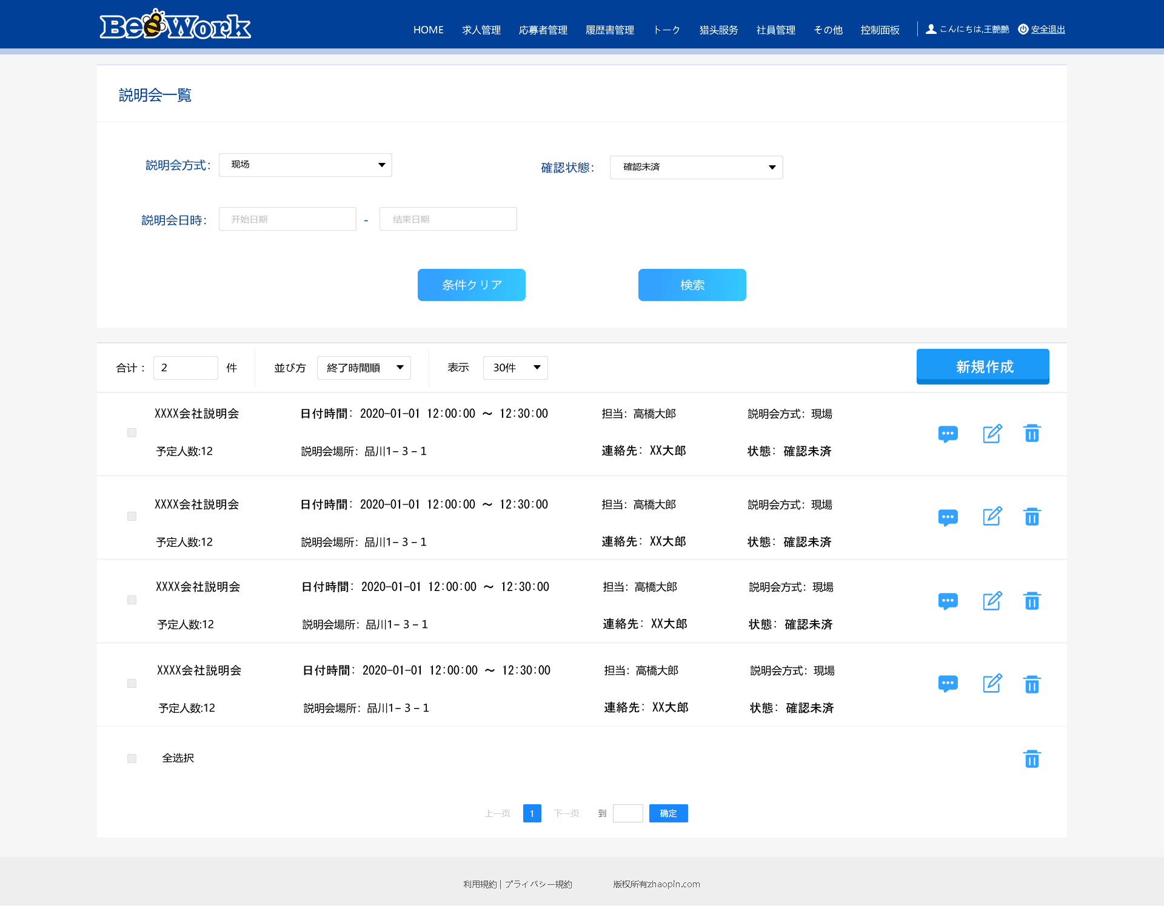
詳細設計書 | 画面名称 | B0601_説明会一覧画面 | システムID | 改訂日 | 2020-09-28
 | 機能名称 |  | システム名称 | 改訂者 | 楊卿赫

画面イメージ

